观众登记表
2026广州国际照明展览会 特邀观众团体预登记信息表
基本信息 |  |  | 日 期 | 2026年6月9至12日 |  |  |  |  | 团体参观日期 |  |  | 入场时间
 |  |  | 地 点 | 广州中国进出口商品交易会展馆(广州海珠区阅江中路380号） |  |  |  |  | 团体联系人姓名 |  |  | 联系人手机
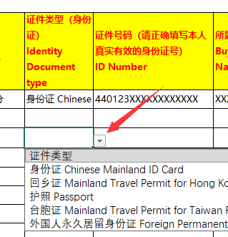
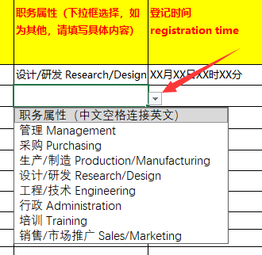
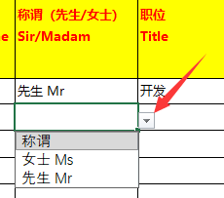
填写注意事项 |  |  | 1）凡参展人员须实名登记。请正确填写本人真实有效的身份证号，并携带证件到场，以便核对；
 |  |  | 2）请保证本表所填内容准确有效，如因失实发生问题，我司概不负责；
 |  |  | 3）为了保障预登记工作的有序进行，本表所有信息皆为必填项目，请勿遗漏；港澳台及海外地区请用sheet2海外观众登记表填写；职务属性若无法填写请点击单元格右方展开选项。
 |  |  | 4）手机号与邮箱必须为唯一，如重复将无法进行登记；
 |  |  | 5）表格提交截止时间：2026年5月31日；请在截止日期前回传至邮箱：Jacqueline.Chen@china.messefrankfurt.com 或 2880540498@qq.com
 |  |  | 6）广州光亚法兰克福展览有限公司保留对本次展览及相关活动的最终解释权。
序号 No. | 国家电话代码 Area code | 手机号码 Telphone number | 邮箱Email | 公司名称 Company | 国家 Country/region | 省/直辖市 Province/State | 市 City | 县/区 County/district | 街道 Street/block | 姓名 Full name | 称谓（先生/女士） Sir/Madam | 职位 Title | 职务属性（下拉框选择，如为其他，请填写具体内容） | 登记时间 registration time | 证件类型（身份证） Identity Document type | 证件号码（请正确填写本人真实有效的身份证号） ID Number | 所属单位 Buyer Group Name
例 | 86 | 1591889XXXX | XXXXXX@xxx.com | XXXX有限公司 | 中国 | 广东省 | 广州市 | 天河区 | 荷光路xx号xx房 | 张三 | 先生 Mr | 开发 | 设计/研发 Research/Design | XX月XX日XX时XX分 | 身份证 Chinese Mainland ID Card | 440123XXXXXXXXXXXX | XXX协会

